手順書
操作手順書 |  |  |  |  | 作成日時：2019/10/07-15:09:45

 | １．操作環境

 |  |  | シナリオファイル名 | C:\Users\Administrator\Desktop\動作確認手順\売上日記帳.winsnr

 | ２．操作手順

 |  | ２．１．シナリオ：売上日記帳
 |  |  | ２．１．１． [売上日記帳 ]ウィンドウ |  |  | 確認日 | 結果
 |  |  | 画面 | 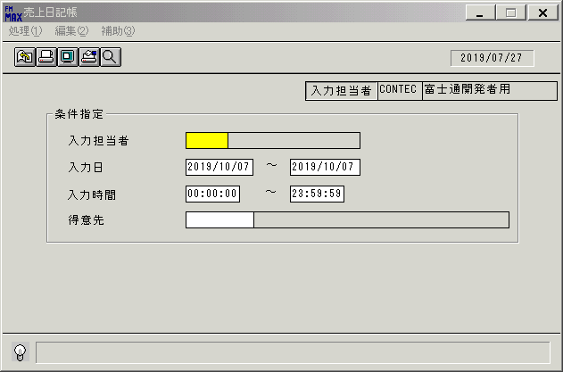
 |  |  | 操作内容 | 「売上日記帳 」ウィンドウを初期表示します。

 |  |  | ２．１．２． [売上日記帳 ]ウィンドウ |  |  | 確認日 | 結果
 |  |  | 画面 | 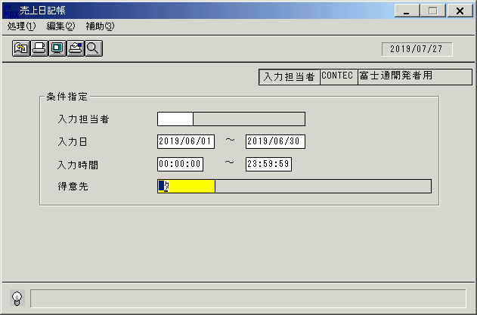
 |  |  | 操作内容 | 「入力日」を設定します。

 |  |  | ２．１．３． [売上日記帳 ]ウィンドウ |  |  | 確認日 | 結果
 |  |  | 画面 | 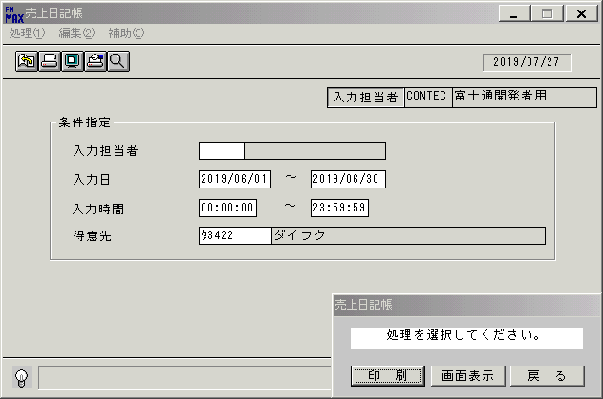
 |  |  | 操作内容 | 得意先を入力します。

 |  |  | ２．１．４． [売上日記帳 ]ウィンドウ - [売上日記帳 ]ウィンドウ |  |  | 確認日 | 結果
 |  |  | 画面
 |  |  | 操作内容 | 「画面表示」ボタンを選択します。

 |  |  | ２．１．５． [売上日記帳 ]ウィンドウ - [プリンタの設定 ]ウィンドウ |  |  | 確認日 | 結果
 |  |  | 画面 | 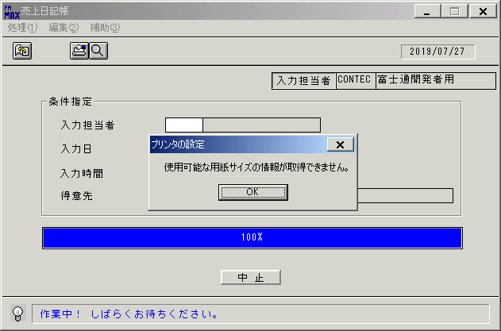
 |  |  | 操作内容 | 「OK」ボタンをクリックします。

 |  |  | ２．１．６． [デスクトップ]ウィンドウ - [売上日記帳･ﾚﾎﾟｰﾄ ]ウィンドウ |  |  | 確認日 | 結果
 |  |  | 画面 | 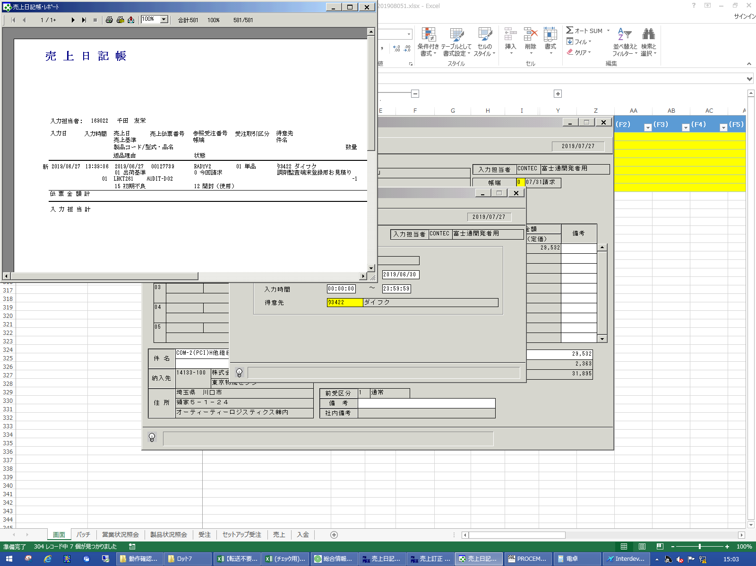
 |  |  | 操作内容 | 「売上日記帳･ﾚﾎﾟｰﾄ 」ウィンドウが表示されますので、最大化します。

 |  |  | ２．１．７． [デスクトップ]ウィンドウ - [売上日記帳･ﾚﾎﾟｰﾄ ]ウィンドウ |  |  | 確認日 | 結果
 |  |  | 画面 | 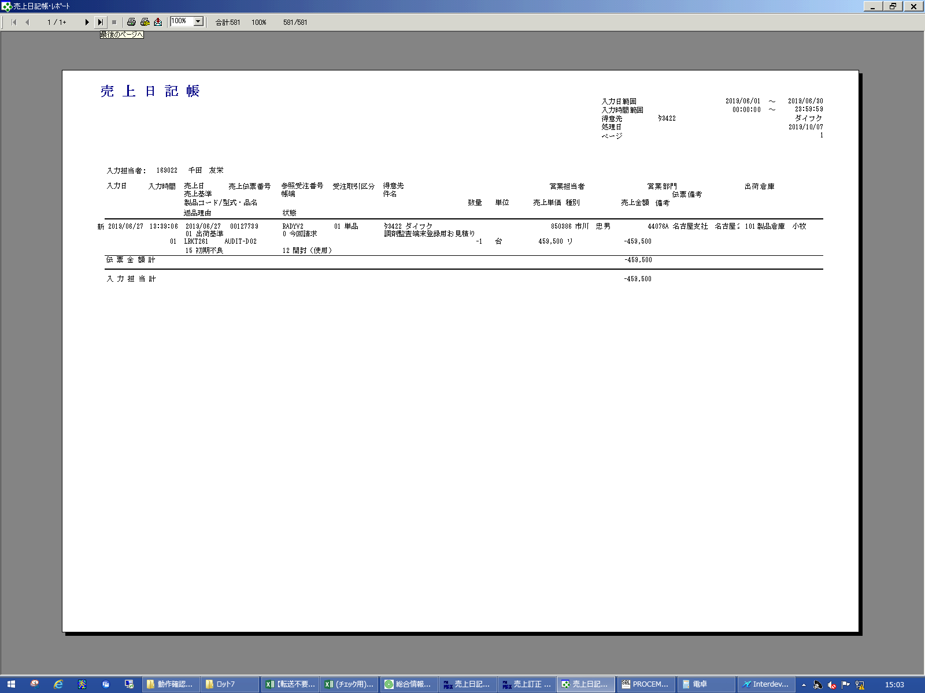
 |  |  | 操作内容 | 「最終ページへ」ボタンをクリックします。

 |  |  | ２．１．８． [デスクトップ]ウィンドウ - [売上日記帳･ﾚﾎﾟｰﾄ ]ウィンドウ |  |  | 確認日 | 結果
 |  |  | 画面 | 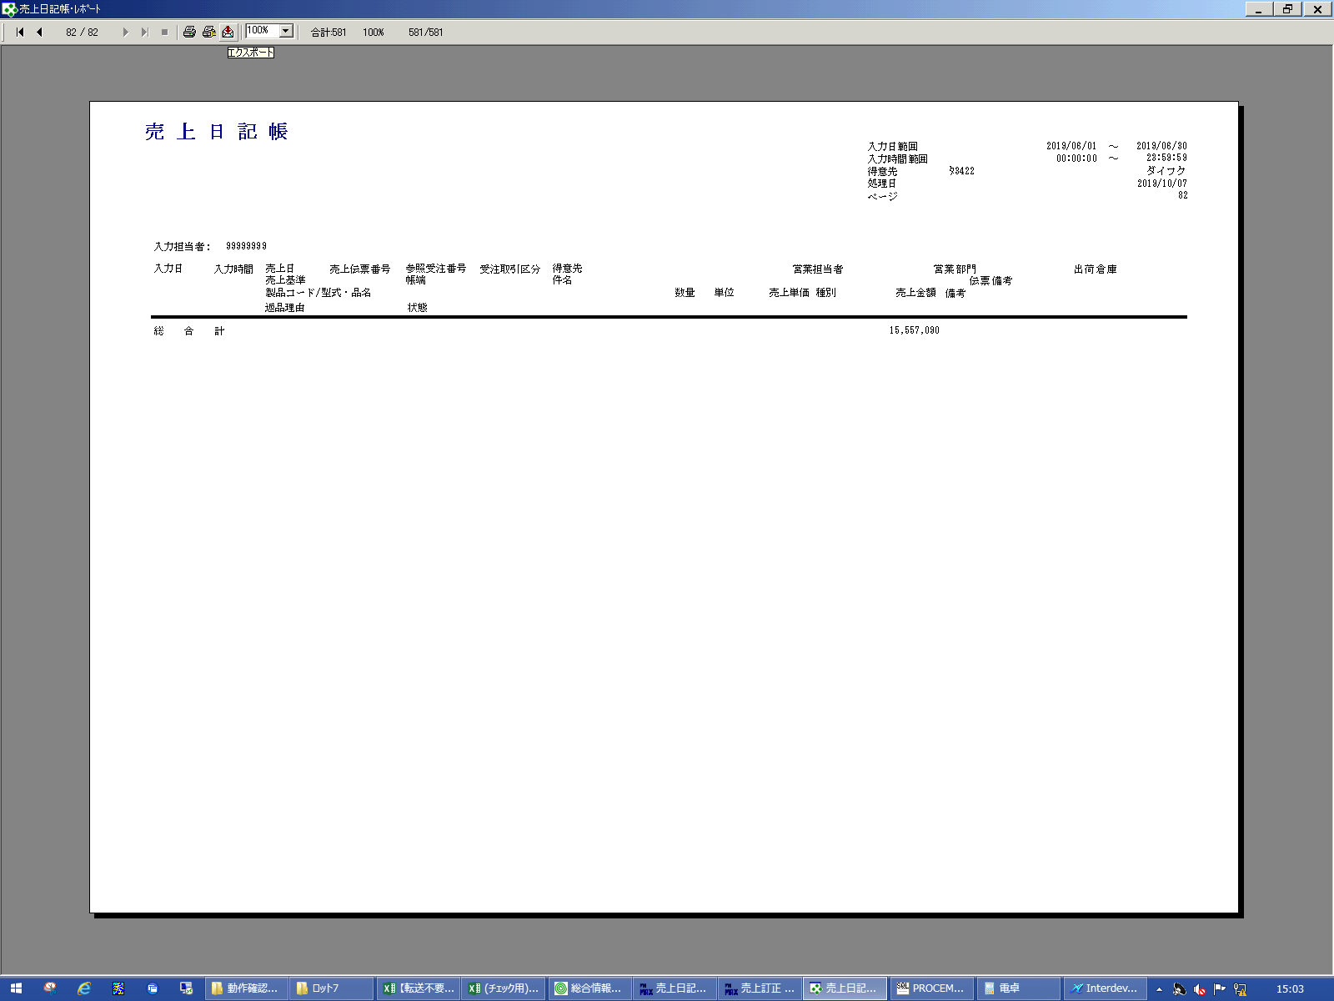
 |  |  | 操作内容 | 「エクスポート」ボタンをクリックします。

 |  |  | ２．１．９．[デスクトップ]ウィンドウ - [エクスポート ]ウィンドウ |  |  | 確認日 | 結果
 |  |  | 画面 | 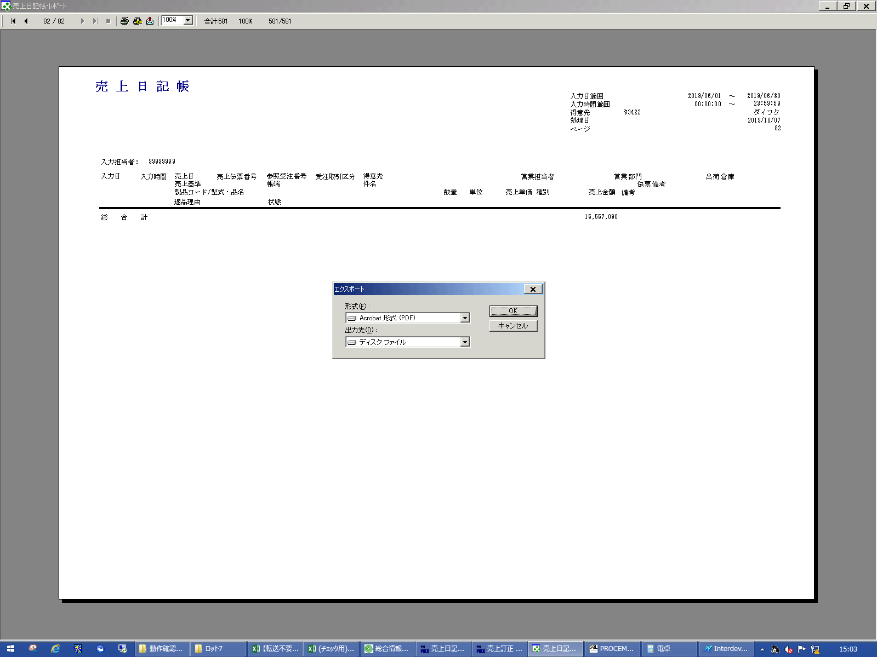
 |  |  | 操作内容 | 「OK」ボタンをクリックします。

 |  |  | ２．１．１０． [デスクトップ]ウィンドウ - [エクスポート オプション ]ウィンドウ |  |  | 確認日 | 結果
 |  |  | 画面 | 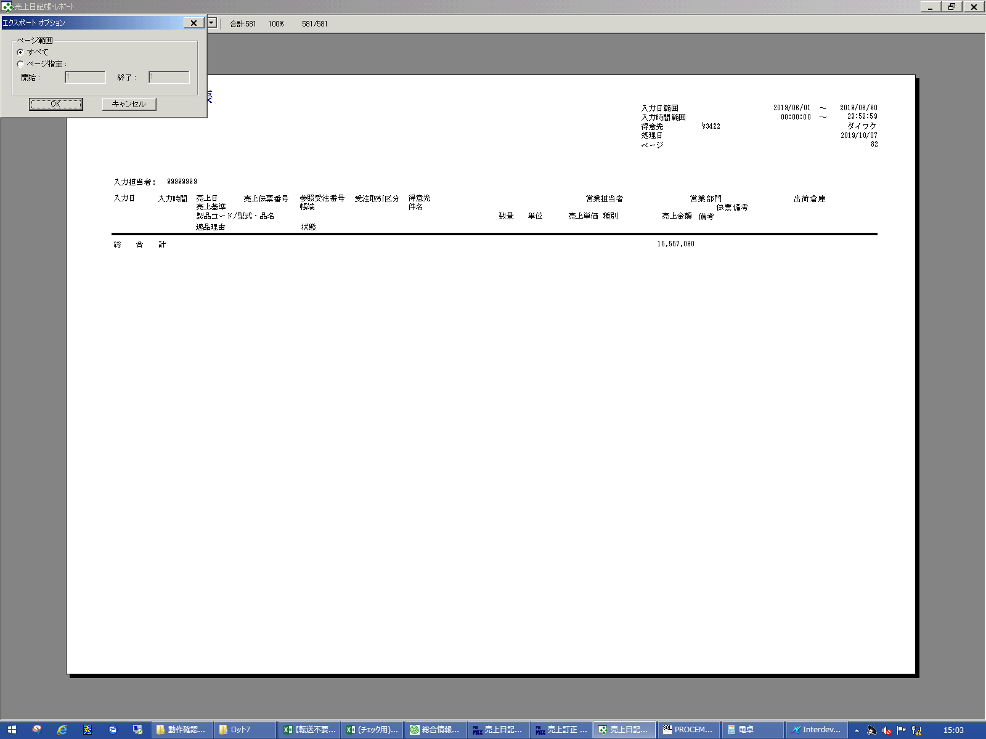
 |  |  | 操作内容 | 「OK」ボタンをクリックします。

 |  |  | ２．１．１１． [デスクトップ]ウィンドウ - [エクスポート ファイルの選択 ]ウィンドウ |  |  | 確認日 | 結果
 |  |  | 画面 | 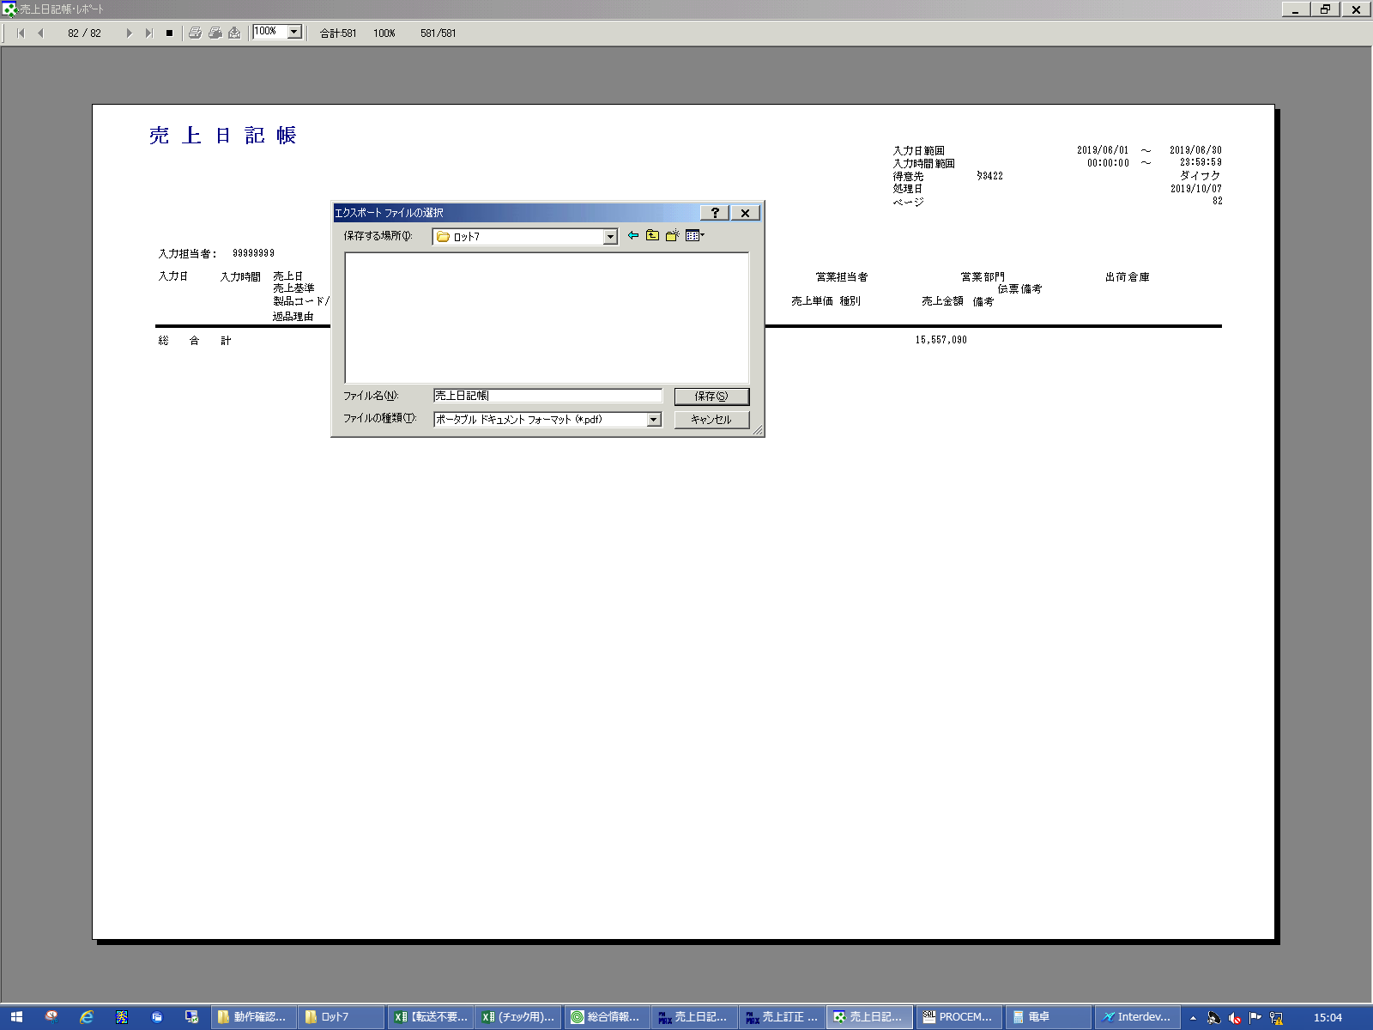
 |  |  | 操作内容 | 「ファイル名」を入力し、「保存」ボタンをクリックします。

 |  |  | ２．１．１２． [デスクトップ]ウィンドウ - [売上日記帳･ﾚﾎﾟｰﾄ ]ウィンドウ |  |  | 確認日 | 結果
 |  |  | 画面 | 
 |  |  | 操作内容 | 「×」ボタンを押して画面を閉じます。

画面レイアウト
画面レイアウト |  |  |  |  |  | 名称 |  | 売上日記帳 |  |  | 名称 |  |  |  | 変更履歴 | Ｖｅｒ． | 年月日 |  | 作成者 | Ｖｅｒ． | 年月日 | 作成者
 |  |  |  |  |  |  |  |  |  |  |  |  |  |  |  | 1.06 | 2006-08-29 |  | FJCL)齊藤 | 2.02 | 2007-10-23 | FKS)皆元
 |  |  |  |  |  | ＩＤ |  | URIPR51 |  |  | ＩＤ |  |  |  |  | 2.00 | 2006-11-01 |  | FJCL)齊藤
 |  |  |  |  |  |  |  |  |  |  |  |  |  |  |  | 2.01 | 2007-01-09 |  | FJCL)齊藤

 |  |  |  |  |  |  |  |  |  |  |  | ＜利用部門＞
 |  |  |  |  |  |  |  |  |  |  |  |  | ・全部門
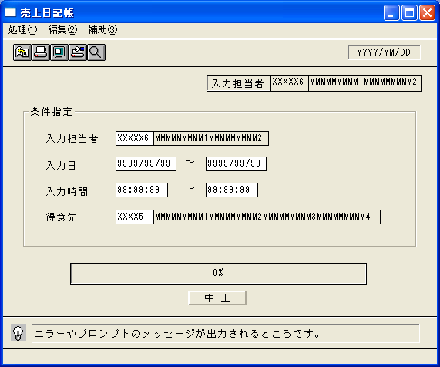

 |  |  |  |  |  |  |  |  |  |  |  | ＜用途／目的＞
 |  |  |  |  |  |  |  |  |  |  |  |  | ・入力担当者ごとに、入力した内容の確認を行うために使用する。
 |  |  |  |  |  |  |  |  |  |  |  |  | （単品、セットアップ、システム、修理、保守、貸出買取等に対する売上入力の確認）

 |  |  |  |  |  |  |  |  |  |  |  | ＜機能＞
 |  |  |  |  |  |  |  |  |  |  |  |  | ・指定した出力条件を元に、売上情報から該当データを取得し印刷する。
 |  |  |  |  |  |  |  |  |  |  |  |  | ・国内受注分（受注情報の海外取引区分が0:国内）のみ表示する。
 |  |  |  |  |  |  |  |  |  |  |  |  | ・伝票単位に表示する。
 |  |  |  |  |  |  |  |  |  |  |  |  | ・赤黒機能あり。→共通仕様書を参照。

＜機能概要＞
出力方式 | 一括 |  |  |  |  |  |  |  |  |  |  | ソート条件 |  | 入力担当者コード／入力日／入力時間／売上伝票番号／行番号
出力ｻｲｸﾙ | 随時 |  |  |  |  |  |  |  |  |  |  | (指定無しは 昇順)
範囲指定 |  | 項目名 | 開始 | 終了 | 単一 |  | 検索Ｗ |  | № | 備考
 | 1 | 入力担当者（ｺｰﾄﾞ） |  |  | ○ |  | ○ |  | 11 | 初期値 空白(全件) |  | 集計 |  | 売上伝票番号 |  |  |  | ＜その他＞
 | 2 | 入力日 | ○ | ○ |  |  | ○ |  | 09 | 初期値 開始:運用日 終了:運用日 |  |  |  | 入力担当者コード
 | 3 |  |  |  |  |  |  |  |  | 初期値 開始:ｼｽﾃﾑ日付 終了:ｼｽﾃﾑ日付 |  |  |  | 総合計
 | 4 | 入力時間 | ○ | ○ |  |  |  |  |  | 初期値 開始:00:00:00 終了:23:59:59
 | 5 | 得意先（ｺｰﾄﾞ） |  |  | ○ |  | ○ |  | 02 | 初期値 空白(全件) |  | 改頁条件 |  | 入力担当者コード
 | 6
 | 7
 | 8 |  |  |  |  |  |  |  |  |  |  | 用紙ｻｲｽﾞ |  | Ａ４ヨコ
 | 9
 | 10

